상품제안서
ST410 LED탁상거울 | 상품코드: S09756

 |  |  |  |  |  | 02-713-8555 | www.synergygift.co.kr
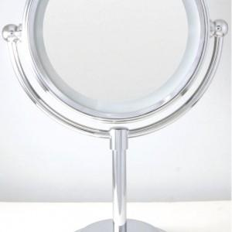 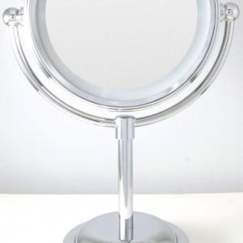

【상세/제작정보】 | 기본수량이하 인쇄비 20,000

【인쇄/포장옵션】 | 실크 / 포장지포장

【공급단가】 | 수량 | 100~ | 500~ | 1,000~ | 3,000~
*VAT별도 | 단가 | 20,250원 | 19,500원 | 18,750원 | 18,000원

【상품 URL】 | https://www.synergygift.co.kr:443/src/goods_detail.php?gdno=2208

